Graf1
Encuesta de Expectativas Económicas Agosto 2019
Inflación en el mes ( variaciones en % )
Nro. respuestas: 48 Mediana: 0,2%

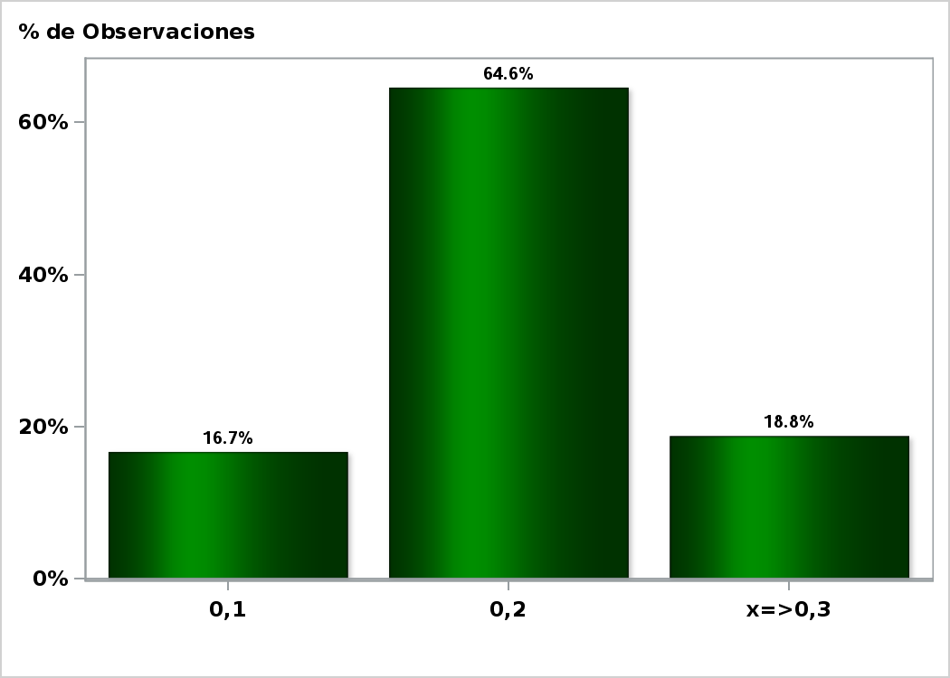

Click para volver al Resumen

Graf2
Encuesta de Expectativas Económicas Agosto 2019
Inflación en el mes siguiente ( variaciones en % )
Nro. respuestas: 48 Mediana: 0,4%

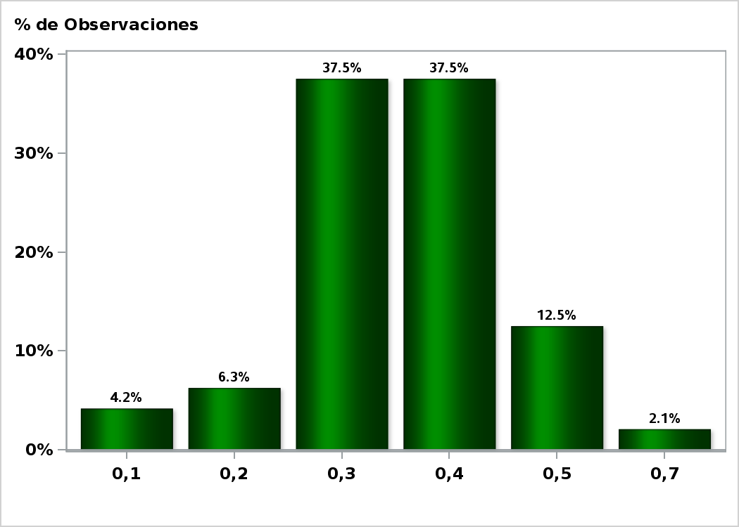

Click para volver al Resumen

Graf3
Encuesta de Expectativas Económicas Agosto 2019
Inflación en 11 meses ( variaciones en % )
Nro. respuestas: 47 Mediana: 2,8%

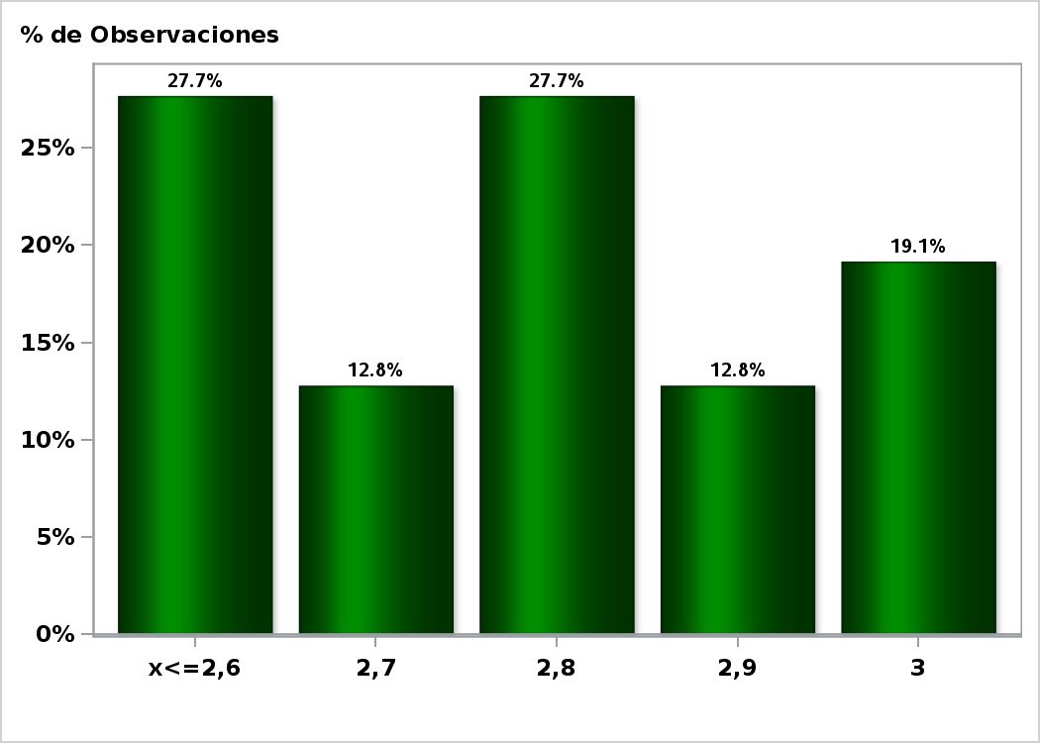

Click para volver al Resumen

Graf4
Encuesta de Expectativas Económicas Agosto 2019
Inflación en 23 meses ( variaciones en % )
Nro. respuestas: 46 Mediana: 3%

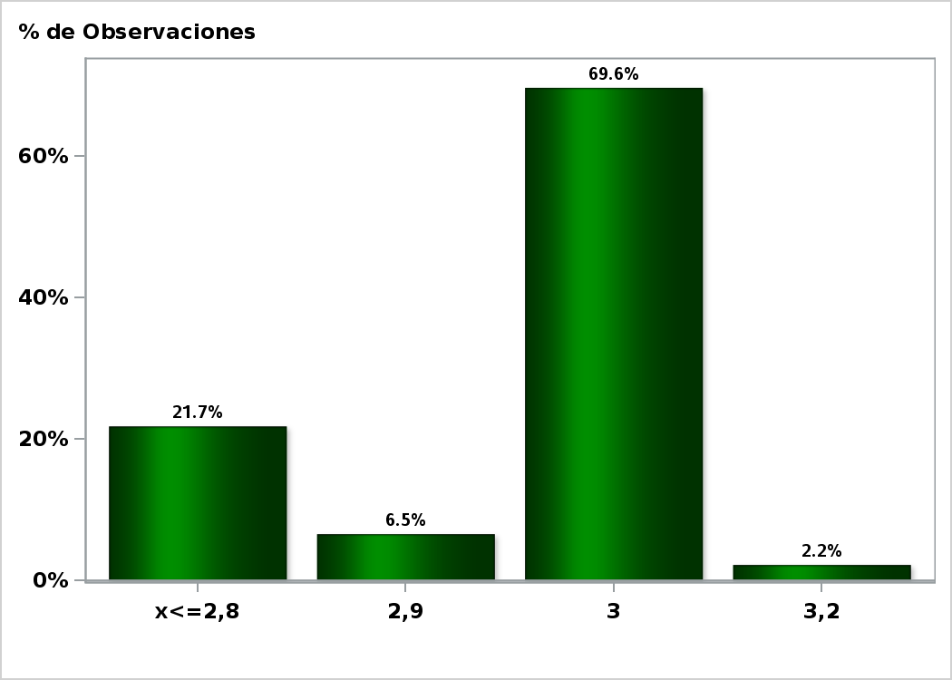

Click para volver al Resumen

Graf5
Encuesta de Expectativas Económicas Agosto 2019
Inflación diciembre 2019 ( variaciones en % )
Nro. respuestas: 46 Mediana: 2,8%

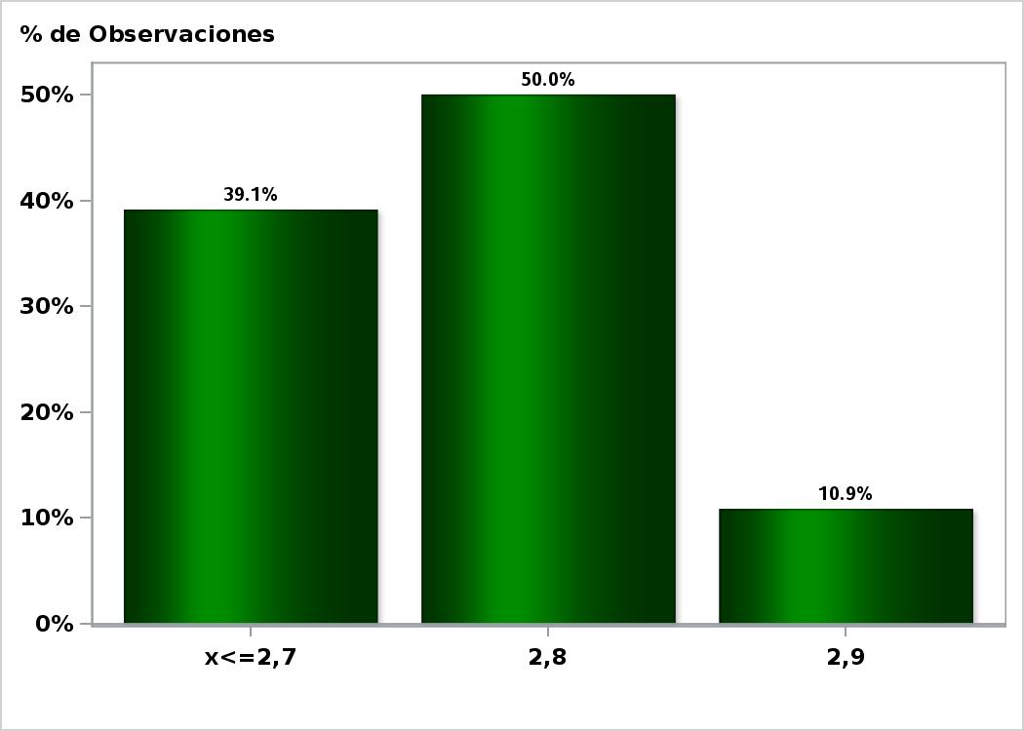

Click para volver al Resumen

Graf6
Encuesta de Expectativas Económicas Agosto 2019
Inflación diciembre 2020 ( variaciones en % )
Nro. respuestas: 47 Mediana: 3%

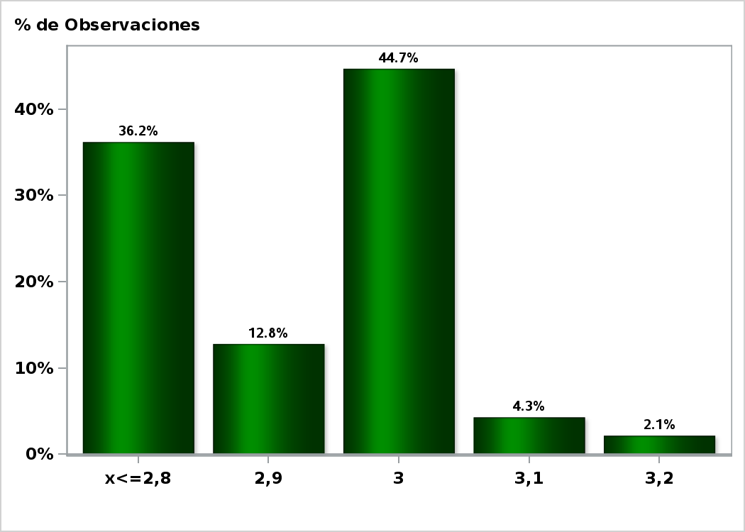

Click para volver al Resumen

Graf7
Encuesta de Expectativas Económicas Agosto 2019
Tasa de Política Monetaria en la siguiente reunión
Nro. respuestas: 48 Mediana: 2,25%

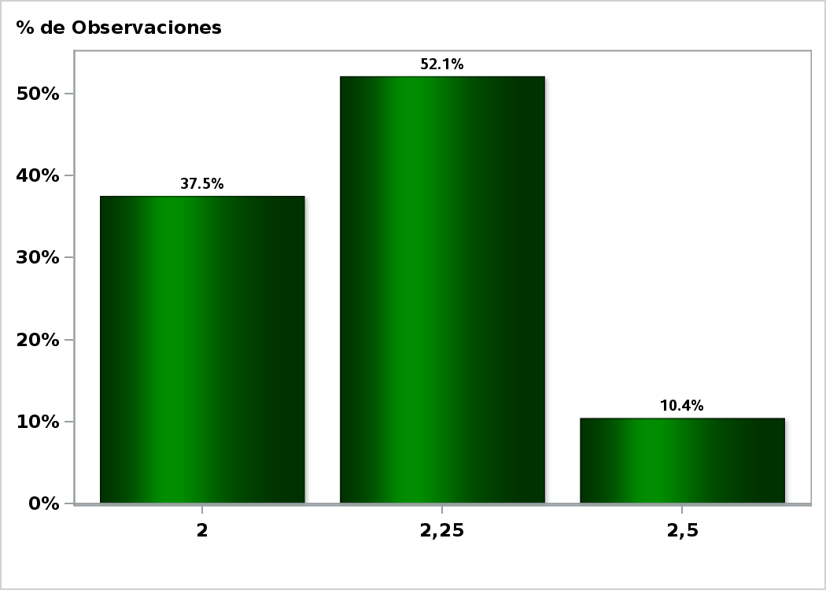

Click para volver al Resumen

Graf8
Encuesta de Expectativas Económicas Agosto 2019
Tasa de Política Monetaria en la subsiguiente reunión
Nro. respuestas: 48 Mediana: 2%

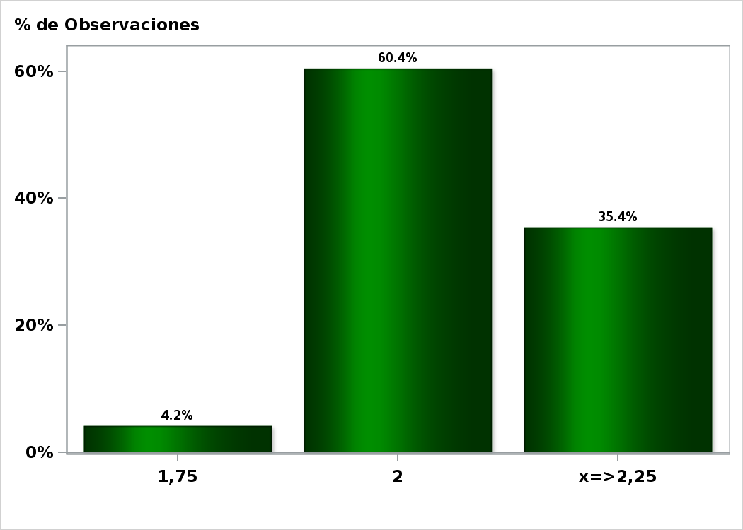

Click para volver al Resumen

Graf9
Encuesta de Expectativas Económicas Agosto 2019
Tasa de Política Monetaria dentro de 5 meses
Nro. respuestas: 48 Mediana: 2%

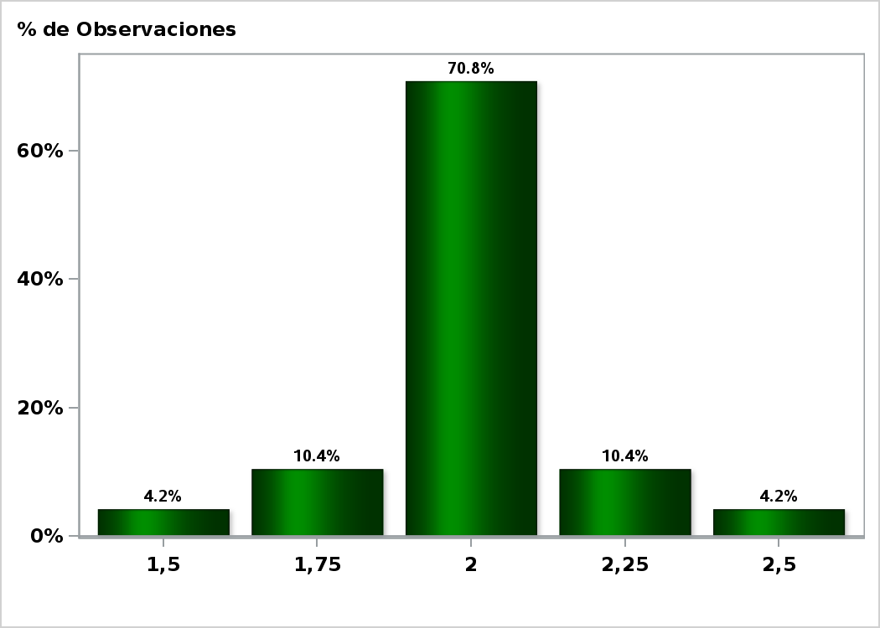

Click para volver al Resumen

Graf10
Encuesta de Expectativas Económicas Agosto 2019
Tasa de Política Monetaria Diciembre 2019
Nro. respuestas: 48 Mediana: 2%

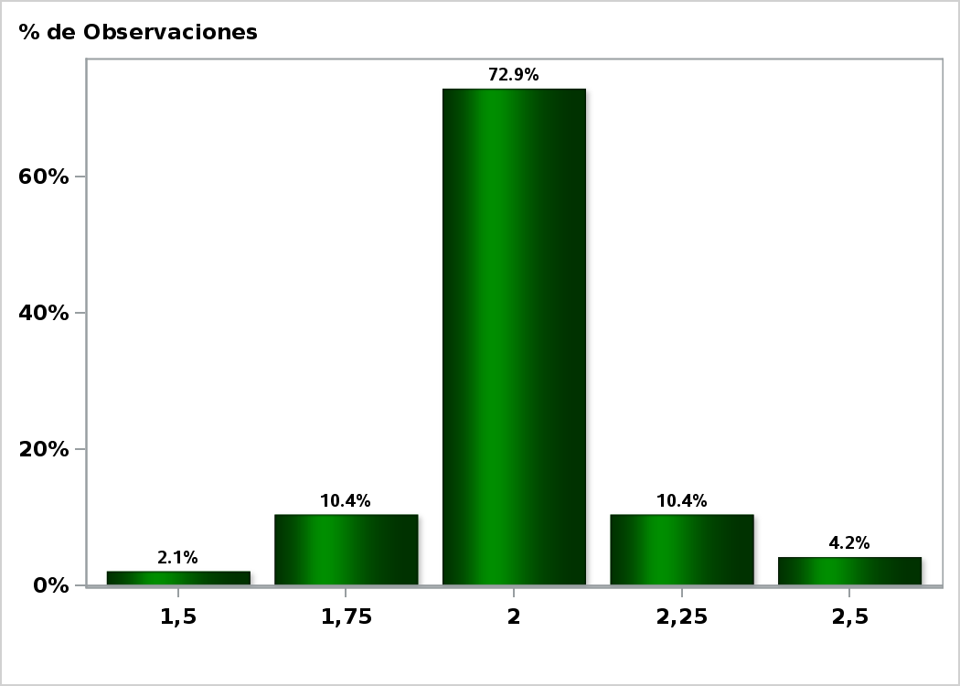

Click para volver al Resumen

Graf11
Encuesta de Expectativas Económicas Agosto 2019
Tasa de Política Monetaria dentro de 11 meses
Nro. respuestas: 48 Mediana: 2%

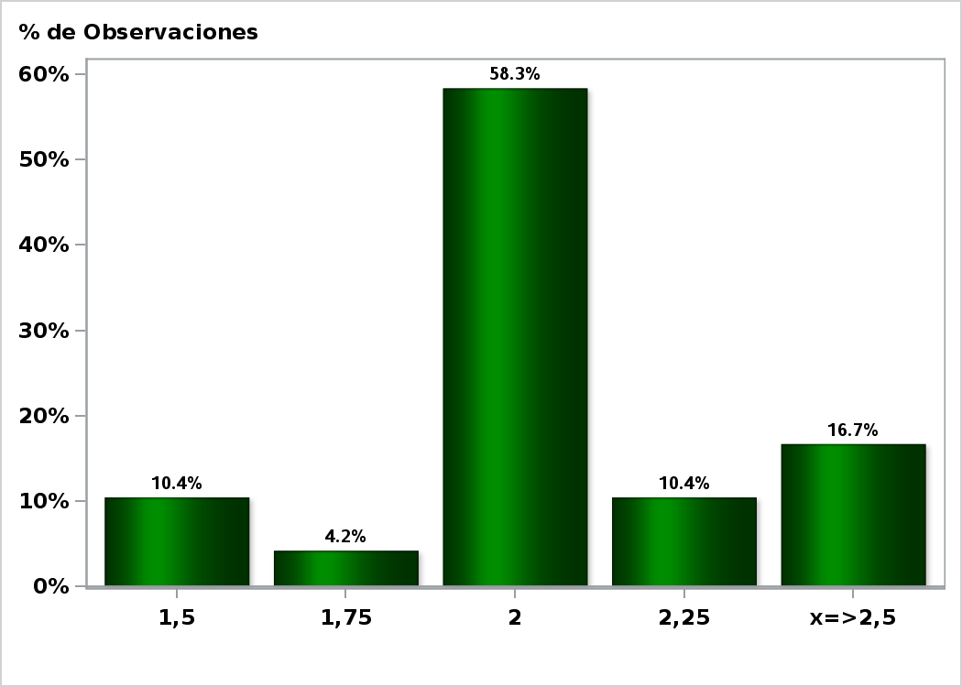

Click para volver al Resumen

Graf12
Encuesta de Expectativas Económicas Agosto 2019
Tasa de Política Monetaria dentro de 17 meses
Nro. respuestas: 47 Mediana: 2,25%

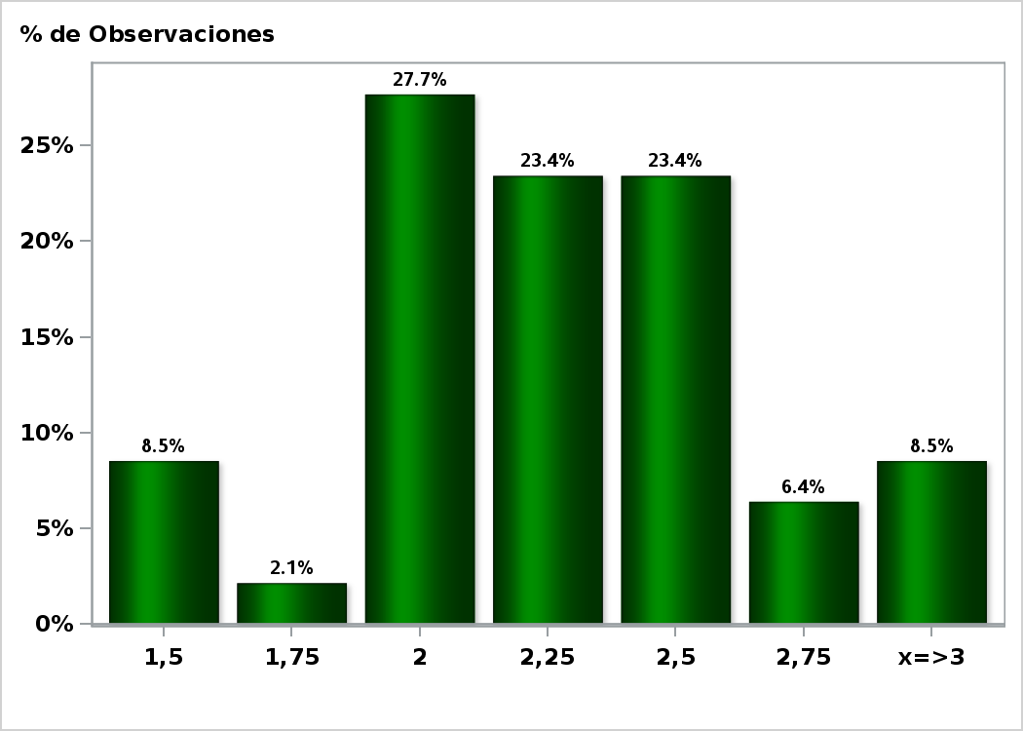

Click para volver al Resumen

Graf13
Encuesta de Expectativas Económicas Agosto 2019
Tasa de Política Monetaria dentro de 23 meses
Nro. respuestas: 47 Mediana: 2,5%

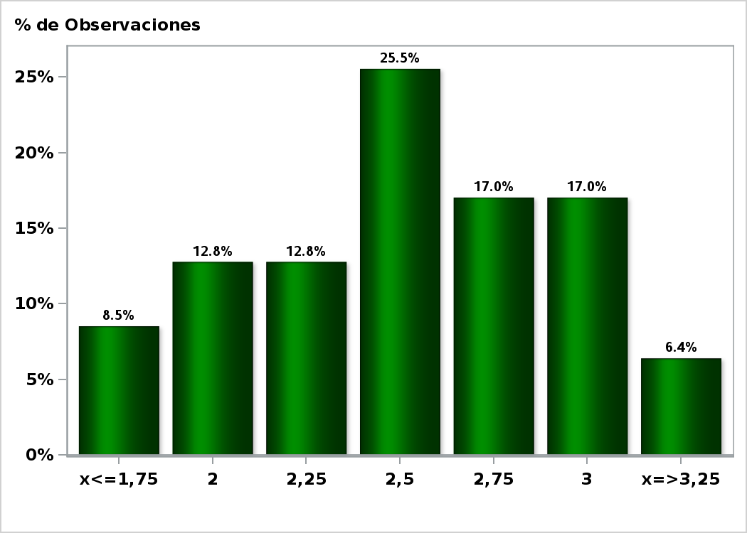

Click para volver al Resumen

Graf14
Encuesta de Expectativas Económicas Agosto 2019
Tasa BCU 5 años dentro de 2 meses (%)
Nro. respuestas: 44 Mediana: 0,1%

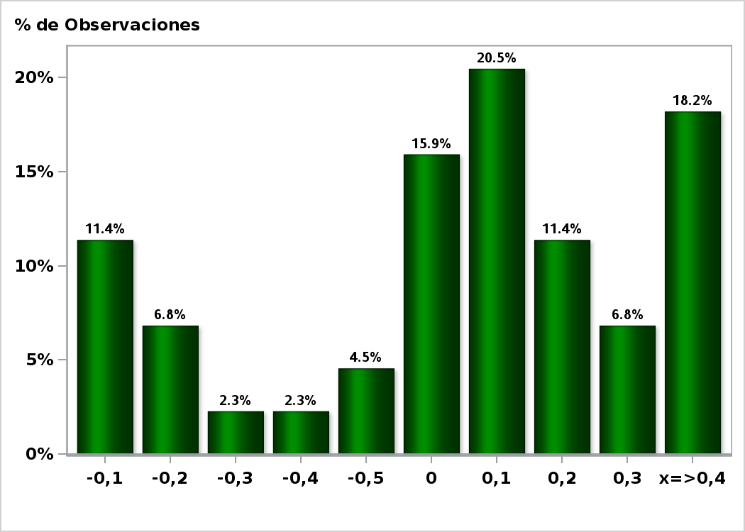

Click para volver al Resumen

Graf15
Encuesta de Expectativas Económicas Agosto 2019
Tasa BCU 5 años dentro de 11 meses (%)
Nro. respuestas: 43 Mediana: 0,4%

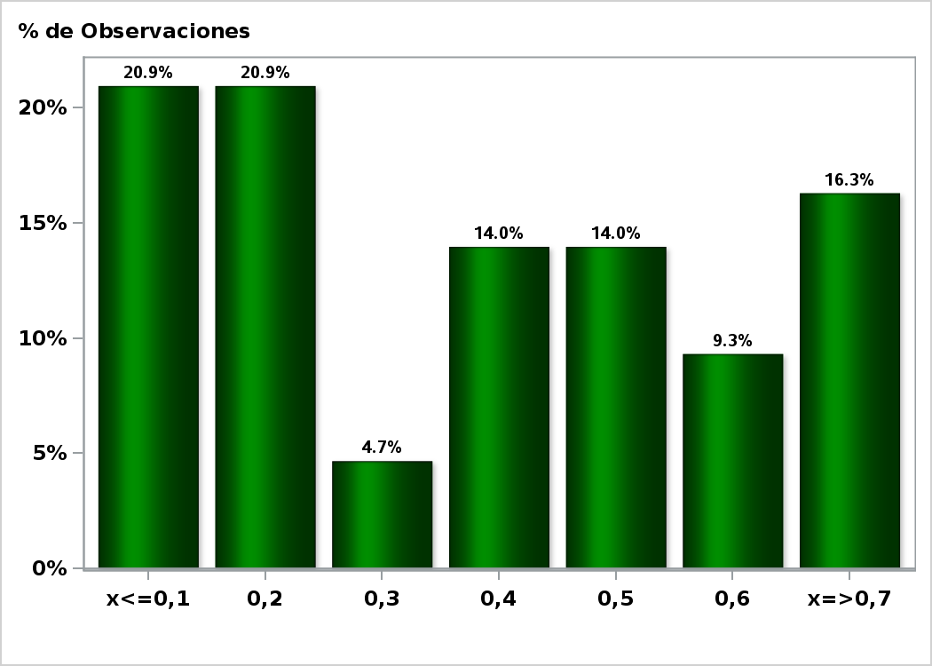

Click para volver al Resumen

Graf16
Encuesta de Expectativas Económicas Agosto 2019
Tasa BCU 5 años dentro de 23 meses (%)
Nro. respuestas: 42 Mediana: 0,6%

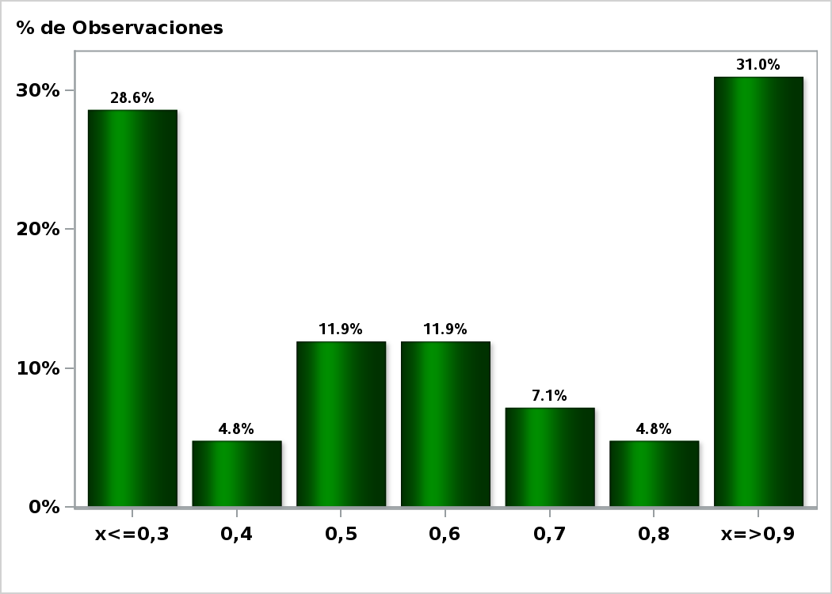

Click para volver al Resumen

Graf17
Encuesta de Expectativas Económicas Agosto 2019
Tasa BCP 5 años dentro de 2 meses (%)
Nro. respuestas: 43 Mediana: 2,8%

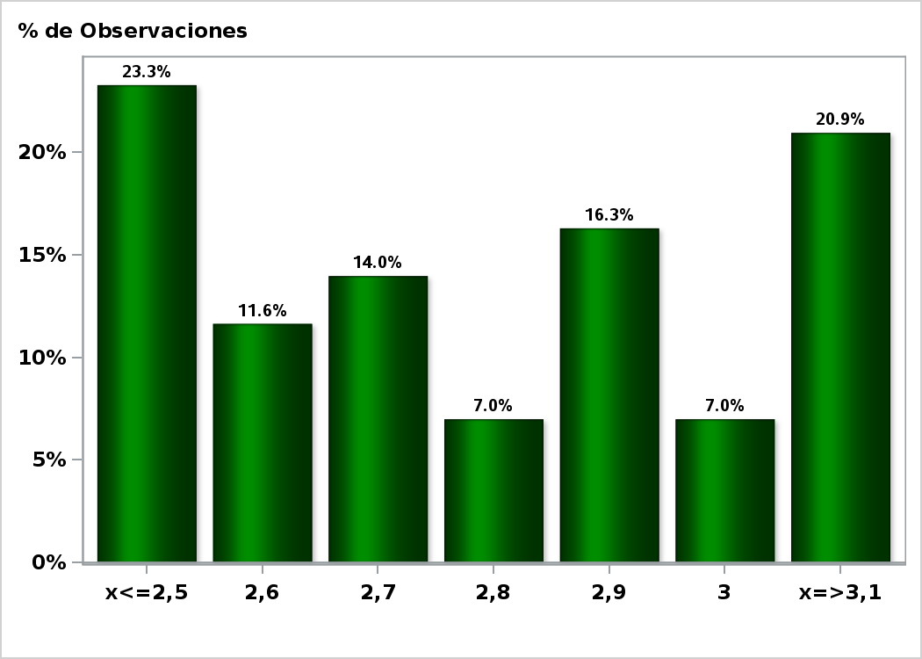

Click para volver al Resumen

Graf18
Encuesta de Expectativas Económicas Agosto 2019
Tasa BCP 5 años dentro de 11 meses (%)
Nro. respuestas: 42 Mediana: 3,1%

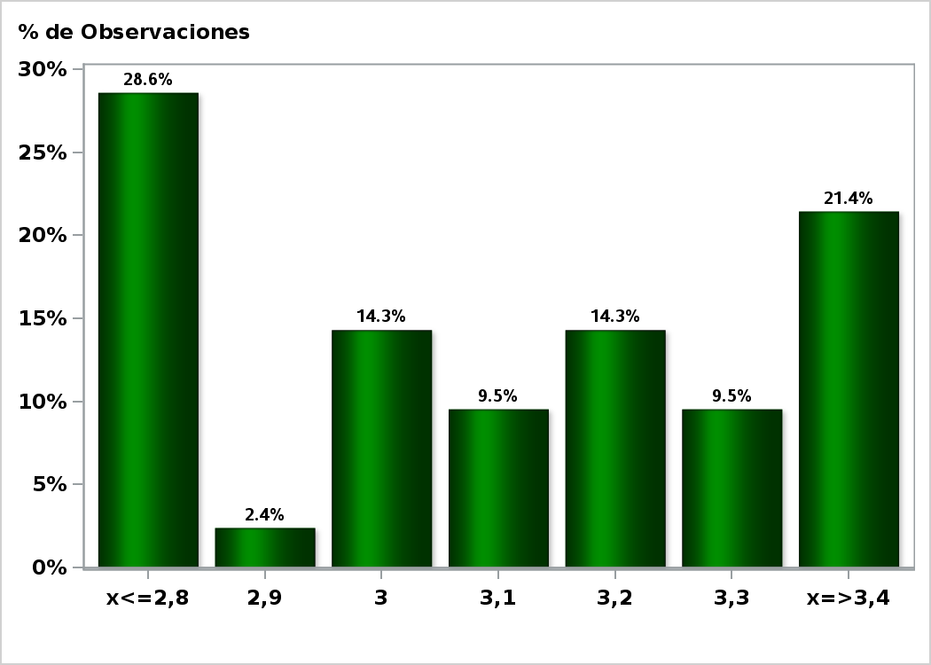

Click para volver al Resumen

Graf19
Encuesta de Expectativas Económicas Agosto 2019
Tasa BCP 5 años dentro de 23 meses (%)
Nro. respuestas: 41 Mediana: 3,3%

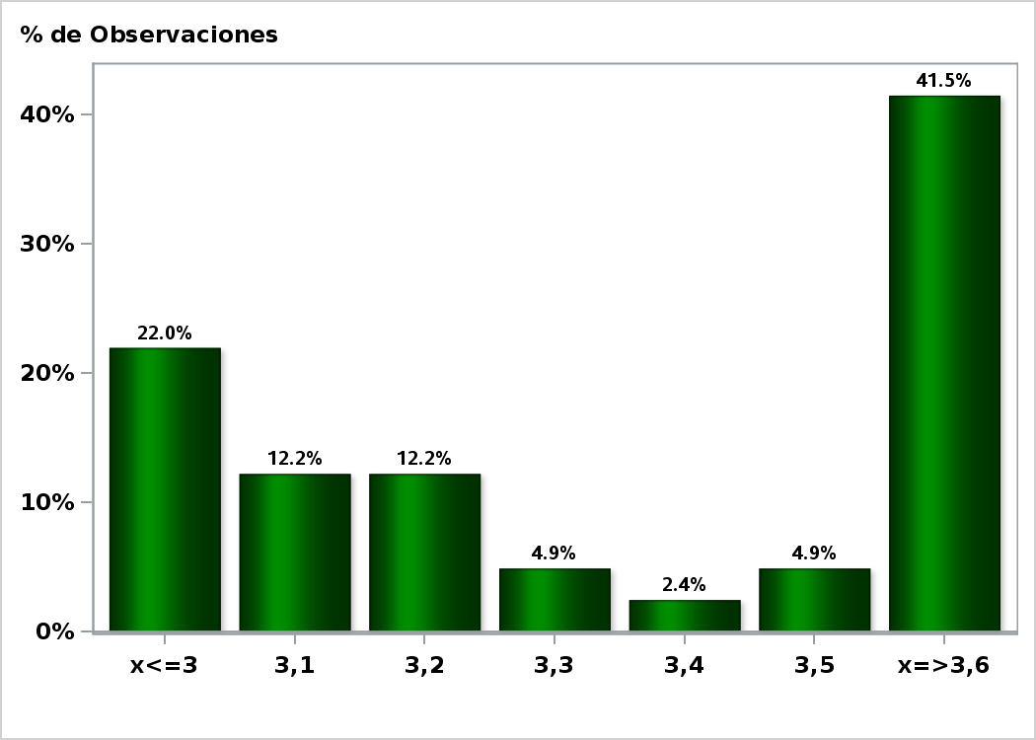

Click para volver al Resumen

Graf20
Encuesta de Expectativas Económicas Agosto 2019
Tipo de cambio dentro de 2 meses ($ por US$)
Nro. respuestas: 48 Mediana: $700

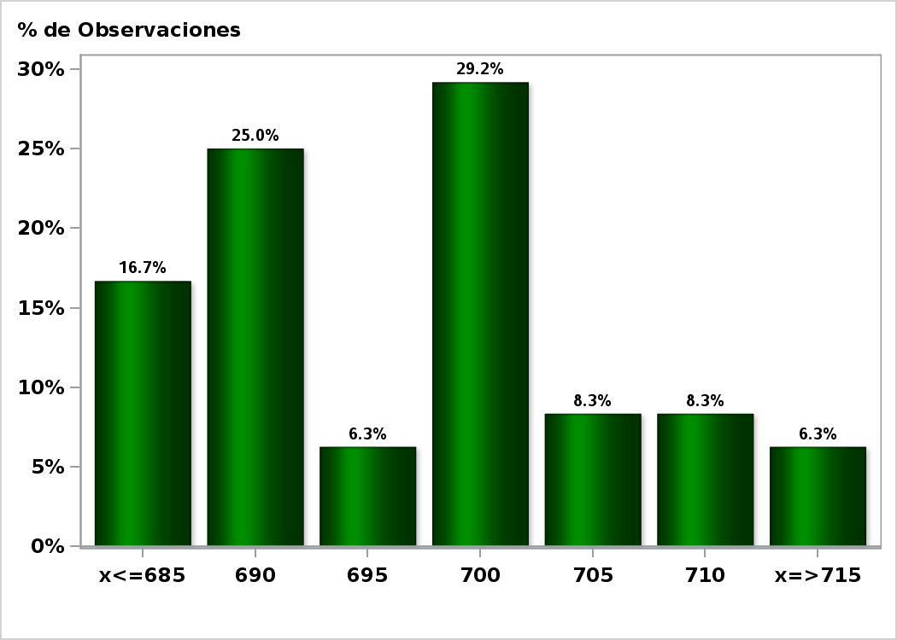

Click para volver al Resumen

Graf21
Encuesta de Expectativas Económicas Agosto 2019
Tipo de cambio dentro de 11 meses ($ por US$)
Nro. respuestas: 48 Mediana: $680

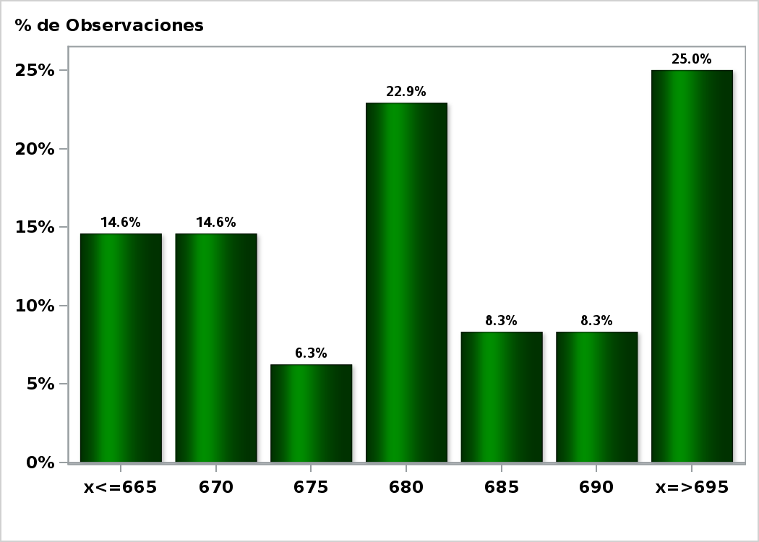

Click para volver al Resumen

Graf22
Encuesta de Expectativas Económicas Agosto 2019
Tipo de cambio dentro de 23 meses ($ por US$)
Nro. respuestas: 45 Mediana: $670

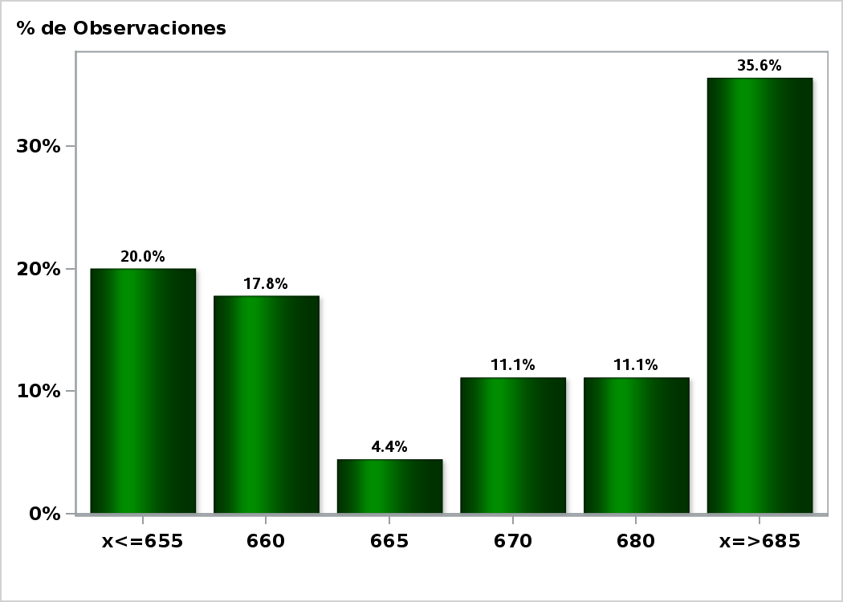

Click para volver al Resumen

Graf23
Encuesta de Expectativas Económicas Agosto 2019
IMACEC un mes atrás ( variación 12 meses )
Nro. respuestas: 47 Mediana: 3%

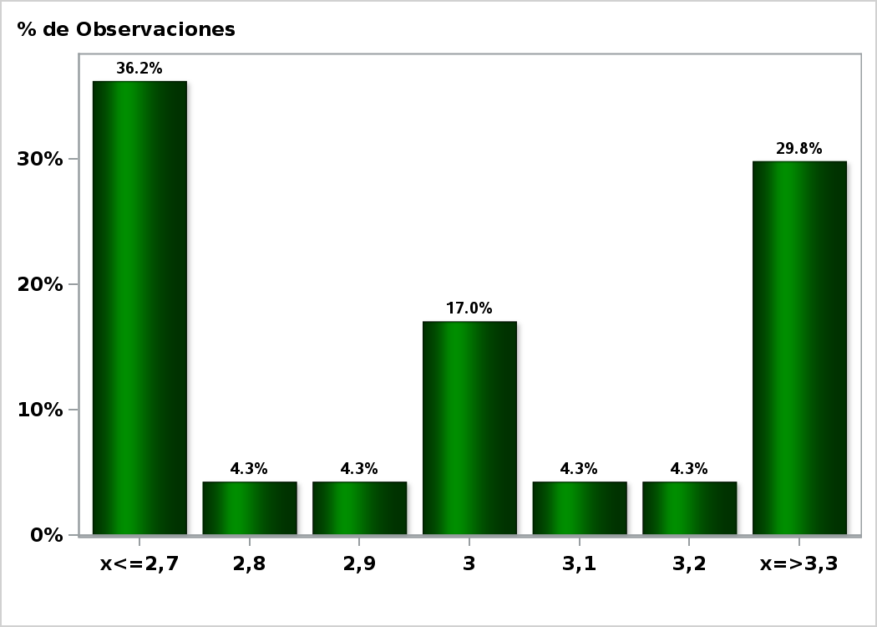

Click para volver al Resumen

Graf24
Encuesta de Expectativas Económicas Agosto 2019
IMACEC No Minero un mes atrás ( variación 12 meses )
Nro. respuestas: 39 Mediana: 3,2%

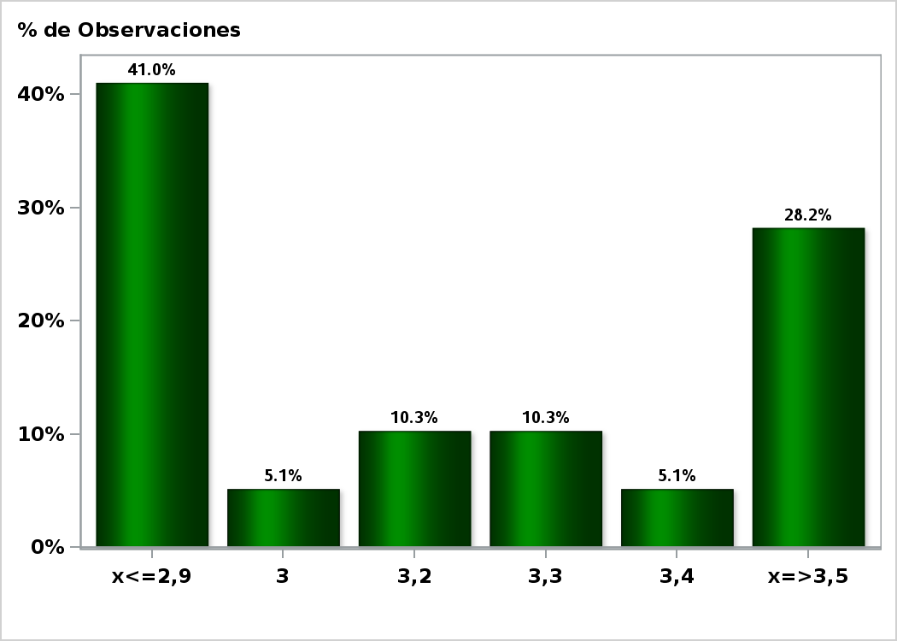

Click para volver al Resumen

Graf25
Encuesta de Expectativas Económicas Agosto 2019
PIB en trimestre calendario de la encuesta ( variación 12 meses )
Nro. respuestas: 46 Mediana: 3,3%

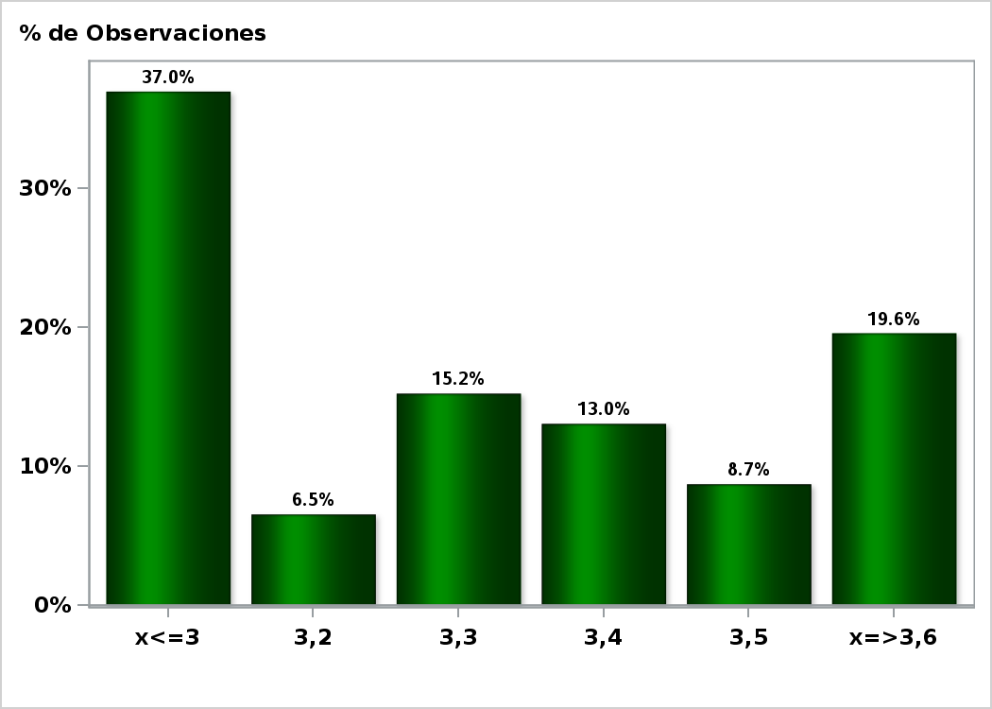

Click para volver al Resumen

Graf26
Encuesta de Expectativas Económicas Agosto 2019
PIB Año 2019 ( variación 12 meses )
Nro. respuestas: 48 Mediana: 2,6%

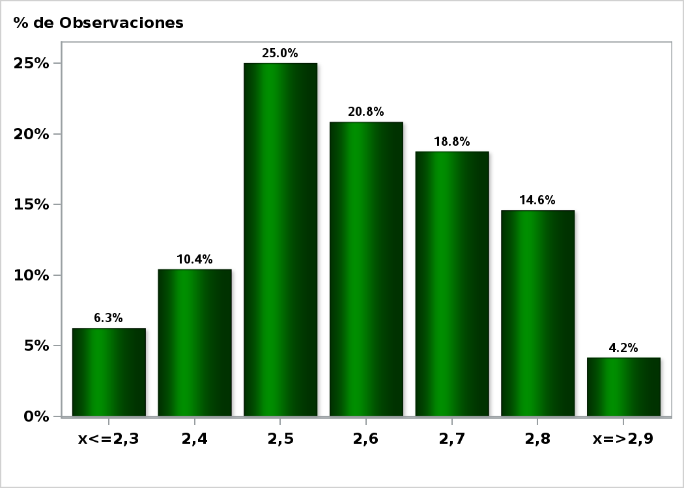

Click para volver al Resumen

Graf27
Encuesta de Expectativas Económicas Agosto 2019
PIB Año 2020( variación 12 meses )
Nro. respuestas: 47 Mediana: 3,1%

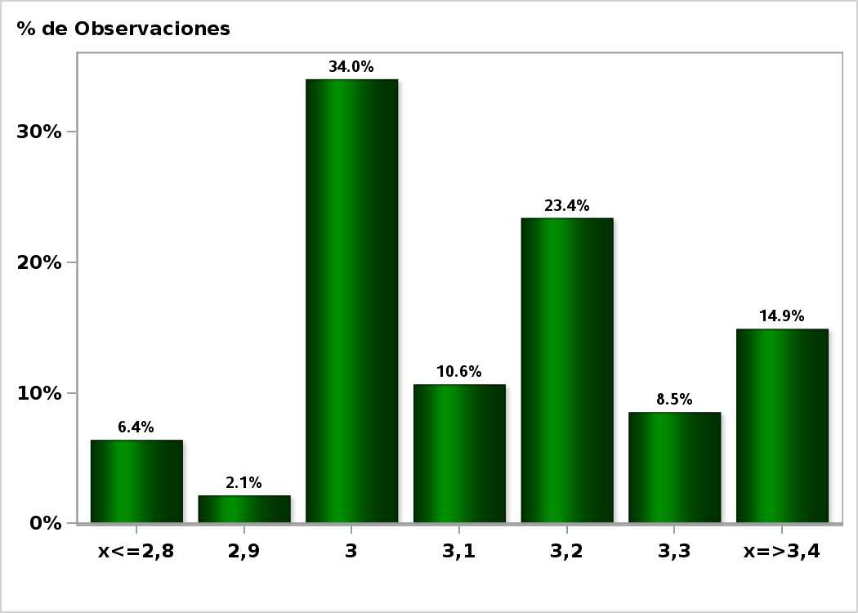

Click para volver al Resumen

Graf28
Encuesta de Expectativas Económicas Agosto 2019
PIB Año 2021 ( variación 12 meses )
Nro. respuestas: 45 Mediana: 3,3%

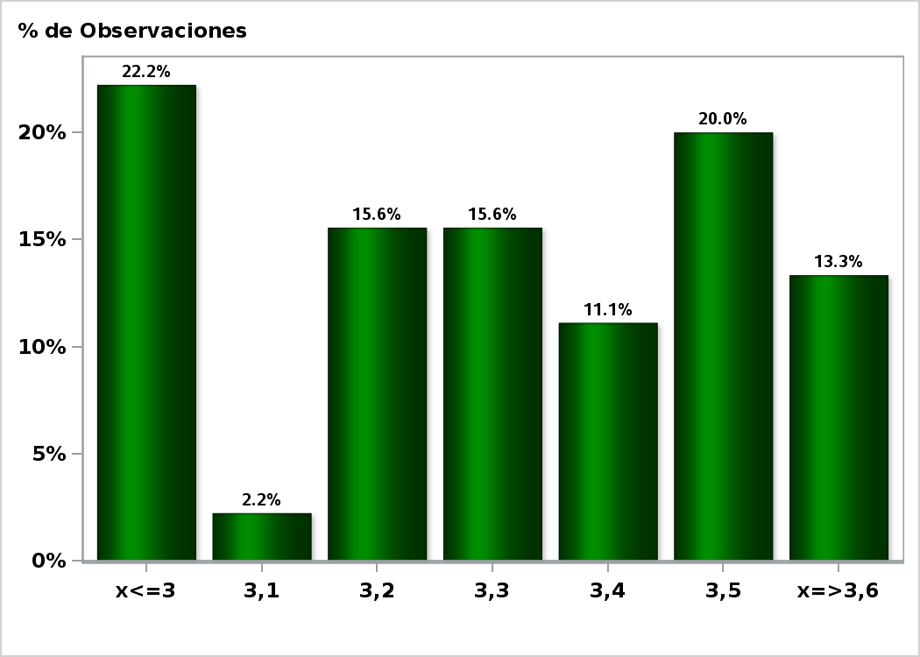

Click para volver al Resumen

Graf29
Encuesta de Expectativas Económicas Agosto 2019
PIB No Minero en trimestre calendario de la encuesta ( variación 12 meses )
Nro. respuestas: 39 Mediana: 3,3%

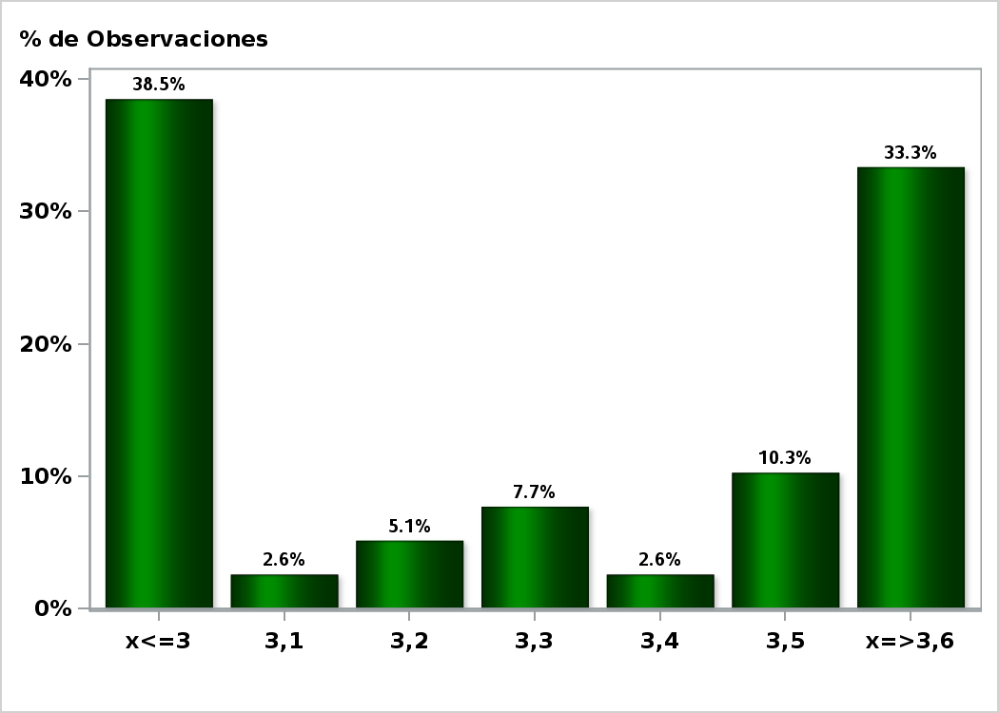

Click para volver al Resumen

Graf30
Encuesta de Expectativas Económicas Agosto 2019
PIB No Minero Año 2019 ( variación 12 meses )
Nro. respuestas: 39 Mediana: 2,8%

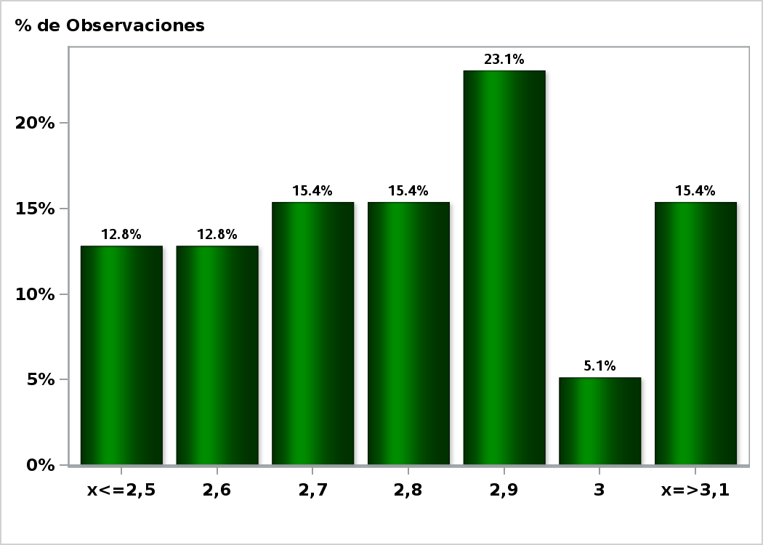

Click para volver al Resumen

Graf31
Encuesta de Expectativas Económicas Agosto 2019
PIB No Minero Año 2020 ( variación 12 meses )
Nro. respuestas: 39 Mediana: 3,2%

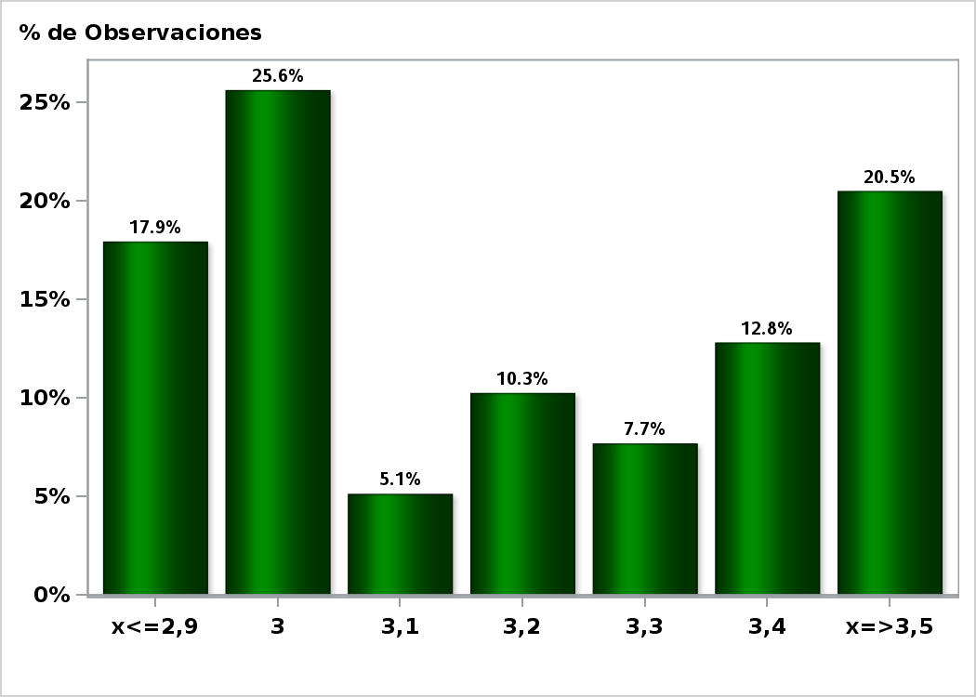

Click para volver al Resumen

Graf32
Encuesta de Expectativas Económicas Agosto 2019
PIB No Minero Año 2021 ( variación 12 meses )
Nro. respuestas: 38 Mediana: 3,4%

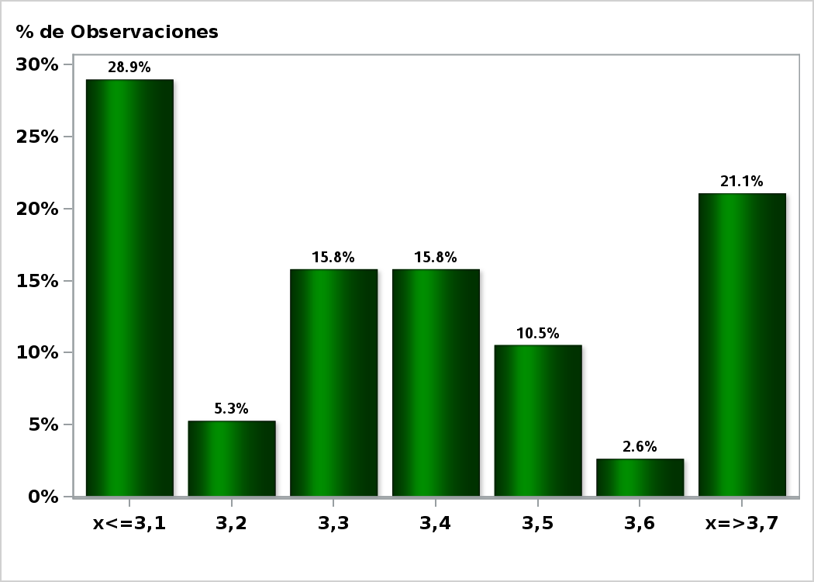

Click para volver al Resumen

